円板
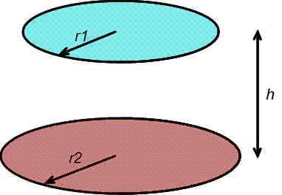
向かい合う２つの円板の形態係数 |  | h | F12
円板１の半径 r1 | 1 | 0.01 | 0.990049875
円板２の半径 r2 | 1 | 0.1 | 0.90487507803
円板１と２の距離 h | 1 | 1 | 0.38196601125
 |  | 2 | 0.17157287525
R1 | 1 | 5 | 0.037087982164
R2 | 1 | 10 | 0.0098048640722
X | 3

形態係数 F12 | 0.3820

長方形
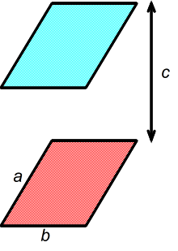
向かい合う２つの長方形の形態係数 |  | c | F12
長方形のたて a | 1 | 0.01 | 0.9804
長方形のよこ b | 1 | 0.1 | 0.8270
長方形の距離 c | 1 | 1 | 0.1998
 |  | 2 | 0.0686
X | 1 | 5 | 0.0124
Y | 1 | 10 | 0.0032

形態係数 F12 | 0.1998

直交する長方形
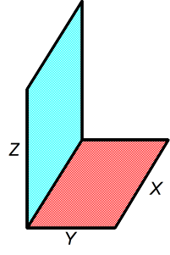
直交する２つの長方形の形態係数 |  | H | F12
長方形１のたて Y | 1 | 0.01 | 0.0049
長方形２のたて Z | 1 | 0.1 | 0.0433
長方形のよこ X | 1 | 1 | 0.2000
 |  | 2 | 0.2329
W | 1 | 5 | 0.2469
H | 1 | 10 | 0.2492

形態係数 F12 | 0.2000

